validacion
Informe de ventas |  | Del | 2021-09-01 | al | 2021-09-30

Apellido1 | Apellido2 | Nombre | Sede | Fecha Informe | Importe Facturas | Nuevos Clientes
FERNANDEZ | GARCIA | Miguel
GOMEZ | LOPEZ | Andrés
RODRIGUEZ | REVERTE | Diego
SANCHEZ | ZERPA | Analía
MORENO | SANTOS | Fernando
TUDOR | AVILA | Lorena
GARCES | BUENDIA | María

Establece las siguientes reglas de validación de datos para las columnas de la tabla :
a. Apellido1, Apellido2 y Nombre (Longitud del texto menor o igual a 30 caracteres) b. Sede: Lista desplegable con los siguientes valores: Barcelona y Tarragona. c. Fecha Informe: Fecha entre el dia 1 y el día 5 del mes siguiente. Tomar [al] como referencia. d. Importe Facturas: Número decimal mayor a cero e. Nuevos Clientes: Número entero

a
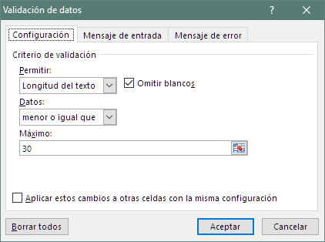

b
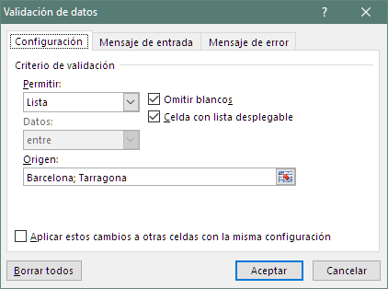

c
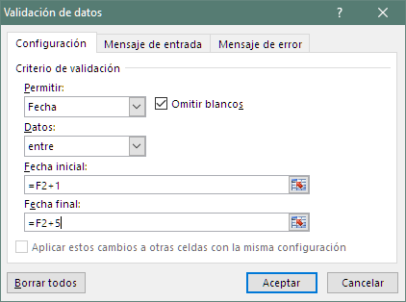

d
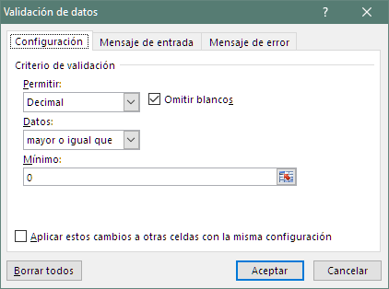

e
